Definições
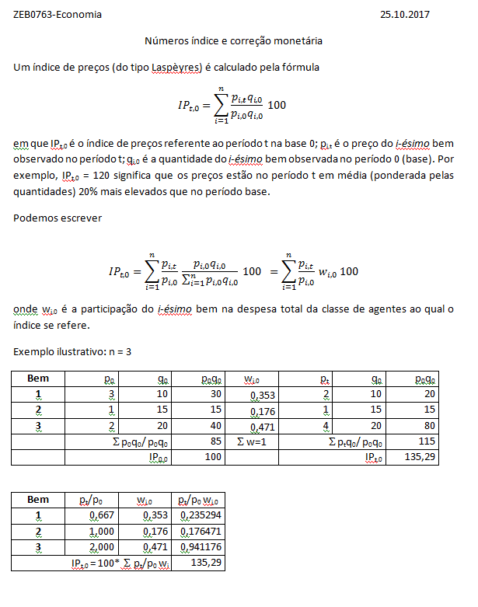
Preço nominal = Preço em moeda corrente Preços efetivamente praticados em cada período. O poder de compra da moeda varia no tempo. Não leva em conta o efeito da inflação. Preço real = Preço em moeda constante Preços expressos em moeda com poder de compra constante de determinado período (base). Corrige o efeito da inflação.

Exercício
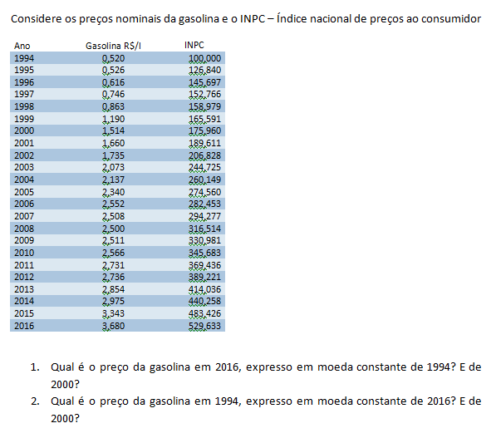

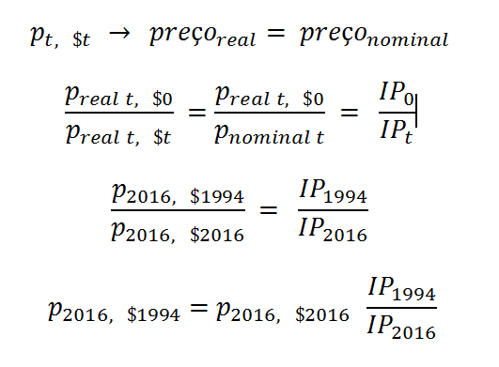

Plan1
Preços em moeda constante
 | inpc | p (moeda corrente) | p($ 1994) | p($ 2000) | p ($ 2016)
1994 | 100 | 0.52 | 0.520 | 0.915 | 2.754
1995 | 126.84 | 0.526 | 0.415 | 0.730 | 2.196
1996 | 145.697 | 0.616 | 0.423 | 0.744 | 2.239
1997 | 152.766 | 0.746 | 0.488 | 0.859 | 2.586
1998 | 158.979 | 0.863 | 0.543 | 0.955 | 2.875
1999 | 165.591 | 1.19 | 0.719 | 1.265 | 3.806
2000 | 175.96 | 1.514 | 0.860 | 1.514 | 4.557
2001 | 189.611 | 1.66 | 0.875 | 1.540 | 4.637
2002 | 206.828 | 1.735 | 0.839 | 1.476 | 4.443
2003 | 244.725 | 2.073 | 0.847 | 1.491 | 4.486
2004 | 260.149 | 2.137 | 0.821 | 1.445 | 4.351
2005 | 274.56 | 2.34 | 0.852 | 1.500 | 4.514
2006 | 282.435 | 2.552 | 0.904 | 1.590 | 4.786
2007 | 294.227 | 2.508 | 0.852 | 1.500 | 4.515
2008 | 316.514 | 2.5 | 0.790 | 1.390 | 4.183
2009 | 330.981 | 2.511 | 0.759 | 1.335 | 4.018
2010 | 345.683 | 2.566 | 0.742 | 1.306 | 3.931
2011 | 369.436 | 2.731 | 0.739 | 1.301 | 3.915
2012 | 389.221 | 2.736 | 0.703 | 1.237 | 3.723
2013 | 414.036 | 2.854 | 0.689 | 1.213 | 3.651
2014 | 440.258 | 2.975 | 0.676 | 1.189 | 3.579
2015 | 483.426 | 3.343 | 0.692 | 1.217 | 3.663
2016 | 529.633 | 3.68 | 0.695 | 1.223 | 3.680

Invariante em relação à base escolhida! A mudança de base preserva as razões entre os preços em moeda constante
Inflação 1994-2016 |  | Variação do preço da gasolina 1994-2016
 |  | Nominal | Real
 | 429.6% | 607.7% | 33.6% | 33.6% | 33.6%

